Câu hỏi
Question

 | ID | FUNCTION | USECASE | QUESTION
 | 1 | Video CallInApp | UC4 | Giao diện màn hình call video trên hệ thống như thế nào? Có phải thiết kế tương đối như ở file HDSD?
 | 2 | Cân bằng tải | UC1 | Nội dung hội thoại cây IVR để thực hiện tao tác
 | 3 | Cân bằng tải |  | Thông số cảnh báo khi đạt ngưỡng khi nhập các mức thì có tác dụng như thế nào?
 | 4

 | ID | Ảnh minh họa
 | 1 | 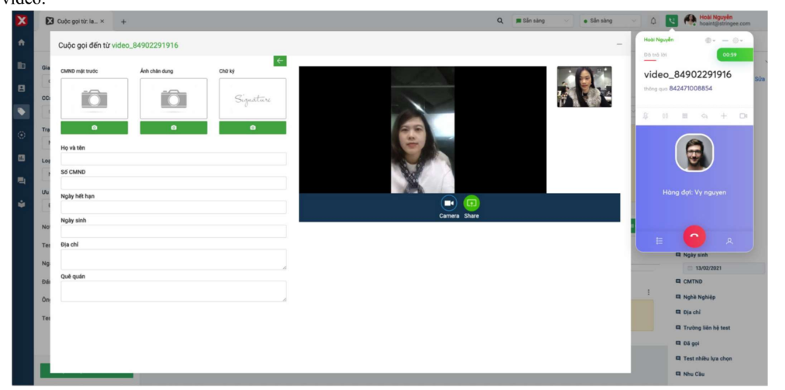
 | 2

